Zetawerte
Zetawerte

90° T-Stück: ζA – Wert (bezogen auf wA)
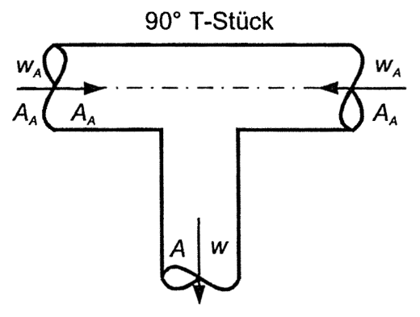
 |  | wA/w |  |  |  |  | Brechnung
 | AA/A | 0.4 | 0.6 | 0.8 | 1.0 | 1.2 | wA | 2
 | 0.50 | 19.3 | 6.9 | 3.3 | 2.0 | 1.5 | w | 2.5
 | 0.75 | 10.4 | 4.1 | 2.3 | 1.8 | 1.6 | AA/A | 0.75
 | 1.00 | 8.0 | 3.6 | 2.4 | 2.0
 |  |  |  |  |  |  | Verhältnis wA/w | 0.8

 |  |  |  |  |  |  | Ergebnis ζA | 2.3

